상품제안서
세계풍경 달력 | 상품코드: S23766

 |  |  |  |  |  |  | 02-713-8555 | www.synergygift.co.kr
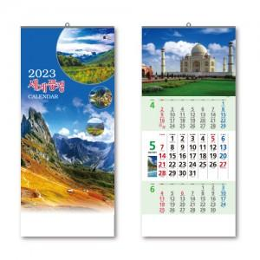

【상세/제작정보】 | <p>상호란 인쇄 권장 사이즈 : 300X60mm&nbsp;</p>

【인쇄/포장옵션】 | 실크 / 포장불가능

【공급단가】 | 수량 | 100~ | 500~ | 1,000~ | 3,000~ | 5,000~
*VAT별도 | 단가 | 3,910원 | 3,770원 | 3,620원 | 3,480원 | 3,390원

【상품 URL】 | https://www.synergygift.co.kr:443/src/goods_detail.php?gdno=23766

